はじめに
■はじめに

 | マイレビュー、ページ切り替え処理方法について

 | マイページの「マイレビュー」機能をオンにして「マイコメント」へ

 |  | ＜マイレビュー導線＞

 |  | 現行）

ホームページ
マイレビュー
(ボタンを押し)
マイレビューリスト
商品レビューを追加 （ボタンを押し）
商品を選び
選びボタンを押し
商品レビューを書く
レビューを投稿する
レビューを投稿した

YOTPOを使い
YOTPOを使い

YOTPOプラグインをページに挿入する

全体図
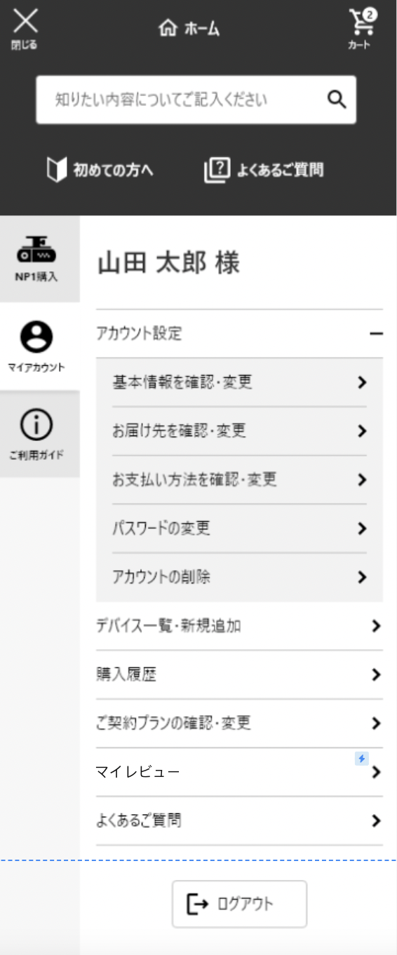
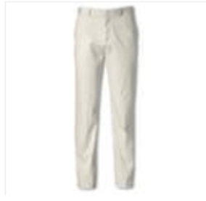
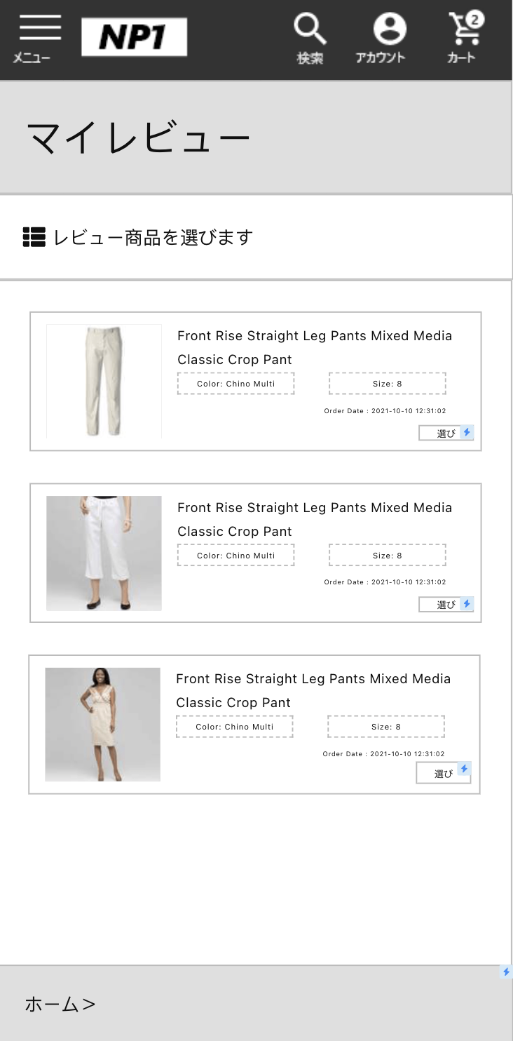


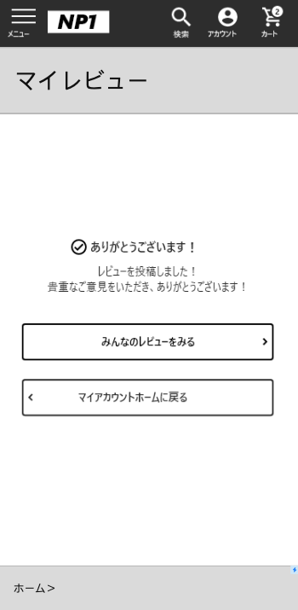
■全体図 |  |  |  | 2021/6/17時点のワイヤーフレームより

 | ■SP
 |  | マイレビュー画面
 |  |  |  |  |  |  |  |  |  | ■PC
 |  |  | マイページ |  | マイレビューリスト | マイレビュー参照 | マイレビューに用品を選び | マイレビュー書き・登録 | マイレビュー投稿完了画面

SP
PJ名 |  |  | PIONEERプロジェクト |  | 成果物名 | マイレビュー設計書 | 作成 | MW鄭賀公 | 2021-06-17

 | [SP版]

 |  | ■マイレビュー編集・登録画面
①
②
⑤
⑥
④
⑦
⑧
⑨
③
⓾
⑪
⑫
⑭
⑬
※凡例 A:コンテンツスロット(HTML)
B.コンテンツスロット(商品)
C.コンテンツスロット(推奨商品)
BusinessManagerでの商品編集は不可。
D.コンテンツスロット(コンテンツアセット)
E.コンテンツスロット(カテゴリ)
F:コンテンツアセット
G:システム管理
弊社作成の埋め込みパーツ。
BusinessManagerでの編集は不可。
H:YOTPO管理
お客様編集パーツ
固定パーツ（弊社作成）

『議論が必要』
製品紹介ビデオ
*YOTPOプラグインには動画挿入機能はありません。
検討が必要

 |  | ■マイレビューリスト画面
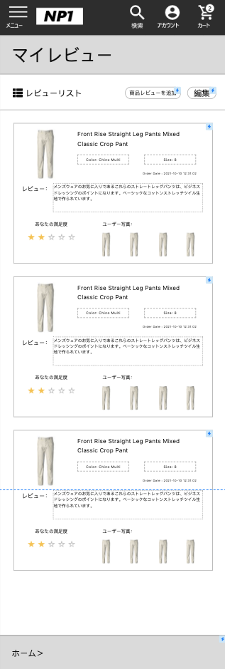
①
②
⑤
⑥
④
⑦
⑧
⑨
③
⓾

お客様編集パーツ
固定パーツ（弊社作成）
※凡例 A:コンテンツスロット(HTML)
B.コンテンツスロット(商品)
C.コンテンツスロット(推奨商品)
BusinessManagerでの商品編集は不可。
D.コンテンツスロット(コンテンツアセット)
E.コンテンツスロット(カテゴリ)
F:コンテンツアセット
G:システム管理
弊社作成の埋め込みパーツ。
BusinessManagerでの編集は不可。
H:YOTPO管理

 |  | ■レビュー参照画面
※凡例 A:コンテンツスロット(HTML)
B.コンテンツスロット(商品)
C.コンテンツスロット(推奨商品)
BusinessManagerでの商品編集は不可。
D.コンテンツスロット(コンテンツアセット)
E.コンテンツスロット(カテゴリ)
F:コンテンツアセット
G:システム管理
弊社作成の埋め込みパーツ。
BusinessManagerでの編集は不可。
H:YOTPO管理
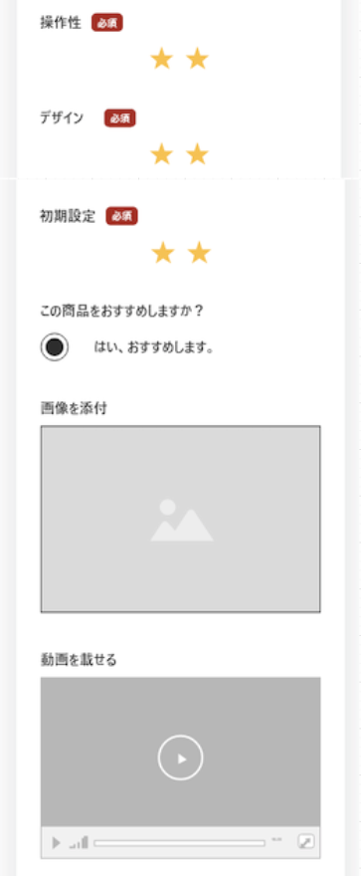
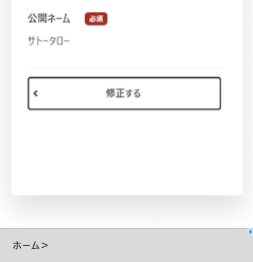
①
②
⑤
⑥
④
⑦
⑧
⑨
③
⓾
⑪
⑫
⑭
⑬
お客様編集パーツ
固定パーツ（弊社作成）

『議論が必要』
製品紹介ビデオ
*YOTPOプラグインには動画挿入機能はありません。

 |  | ■マイレビュー商品を選び画面
※凡例 A:コンテンツスロット(HTML)
B.コンテンツスロット(商品)
C.コンテンツスロット(推奨商品)
BusinessManagerでの商品編集は不可。
D.コンテンツスロット(コンテンツアセット)
E.コンテンツスロット(カテゴリ)
F:コンテンツアセット
G:システム管理
弊社作成の埋め込みパーツ。
BusinessManagerでの編集は不可。
H:YOTPO管理

①
②
④
③
⑤
お客様編集パーツ
固定パーツ（弊社作成）

 |  | ■マイレビュー投稿完了
お客様編集パーツ
固定パーツ（弊社作成）
※凡例 A:コンテンツスロット(HTML)
B.コンテンツスロット(商品)
C.コンテンツスロット(推奨商品)
BusinessManagerでの商品編集は不可。
D.コンテンツスロット(コンテンツアセット)
E.コンテンツスロット(カテゴリ)
F:コンテンツアセット
G:システム管理
弊社作成の埋め込みパーツ。
BusinessManagerでの編集は不可。
H:YOTPO管理
①
②
③

[詳細仕様]
 | No |  | 画面名 | 処理詳細 |  |  |  |  |  | データ管理(手動/連携)

処理内容
■マイレビュー編集・登録画面
 | スロット集計値
 | コンテンツスロット(A～E) | 0
 | コンテンツアセット(F) | 0
 | YOTPO管理 | 8
 | システム管理(G) | 6
 | 合計 | 14
※凡例 A:コンテンツスロット(HTML)
B.コンテンツスロット(商品)
C.コンテンツスロット(推奨商品)
BusinessManagerでの商品編集は不可。
D.コンテンツスロット(コンテンツアセット)
E.コンテンツスロット(カテゴリ)
F:コンテンツアセット
G:システム管理
弊社作成の埋め込みパーツ。
BusinessManagerでの編集は不可。
H:YOTPO管理
 |  |  | マイレビュー編集・登録画面
 |  |  | No | タイトル | 処理内容 | 遷移先 | SFCCでの 対応方針 | データ取得方法 | 備考/確認事項
 |  |  | ① | レビュー商品 | SFCCのアクセス情報をダイナミックに表示する。 レビュー項目 | 遷移なし | G | SFCC
 |  |  | ② | コメントページタイトル | カスタマイズ可能、SFCCページを拡張して書き換え、このモジュールはYOTPOプラグインには含まれなくなった | 商品を選びの画面 | G | SFCC
 |  |  | ③ | レビューページのヒント | ページエラー警告 | 商品レビューの参照 | G | SFCC
 |  |  | ④ | tabイトル | カスタマイズ可能、SFCCページを拡張して書き換え可能、このモジュールはYOTPOプラグインには含まれていない | 遷移なし | G | SFCC
 |  |  | ⑤ | 商品満足度 | アイテムに対するユーザーの満足度、★YOTPO管理画面で設定した総数。 この機能はYOTPOが提供している。 | 遷移なし | H | YOTPO
 |  |  | ⑥ | レビュータイトル | ユーザーによる製品レビューのタイトル | 遷移なし | H | YOTPO
 |  |  | ⑦ | レビューの詳細 | YOTPOの管理画面で設定された、レビューの総語数です。 この機能はYOTPOが提供している。 | 遷移なし | H | YOTPO
 |  |  | ⑧ | プロジェクトの満足度 | 各項目の設定はYOTPO管理画面で行い、YOTPO管理画面では項目の追加・削除を行うことができます。 ★総数は、YOTPOの管理画面でも設定できます。 この機能はYOTPOが提供している。 | 遷移なし | H | YOTPO
 |  |  | ⑨ | 推奨・非推奨 | このアイテムを推奨するかどうかをユーザーが選択する この機能はYOTPOが提供している。 | 遷移なし | H | YOTPO
 |  |  | ⓾ | 商品写真 | ユーザーが追加した商品写真を複数枚追加するかどうかは、YOTPOの管理画面で設定する必要がある。 この機能はYOTPOが提供している。 | 遷移なし | H | YOTPO
 |  |  | ⑪ | 商品紹介ビデオ | *YOTPOプラグインでは、動画を挿入する機能はない。 | 遷移なし | H | YOTPO
 |  |  | ⑫ | 公開名称 | 公開された商品ページの商品コメント一覧に、コメントしたユーザー名を表示する | 遷移なし | H | YOTPO
 |  |  | ⑬ | コメントメッセージの投稿 | コメントメッセージの投稿 | レビューを編集ページへ | G | SFCC
 |  |  | ⑭ | ホームページに戻る | クリックしてもコメントメッセージは保存されず、トップページにジャンプしてしまう。 | ホームページへ | G | SFCC

■マイレビューリスト画面
 | スロット集計値
 | コンテンツスロット(A～E) | 0
 | コンテンツアセット(F) | 0
 | YOTPO管理 | 6
 | システム管理(G) | 4
 | 合計 | 10
※凡例 A:コンテンツスロット(HTML)
B.コンテンツスロット(商品)
C.コンテンツスロット(推奨商品)
BusinessManagerでの商品編集は不可。
D.コンテンツスロット(コンテンツアセット)
E.コンテンツスロット(カテゴリ)
F:コンテンツアセット
G:システム管理
弊社作成の埋め込みパーツ。
BusinessManagerでの編集は不可。
H:YOTPO管理
 |  |  | マイレビューリスト画面
 |  |  | No | タイトル | 処理内容 | 遷移先 | SFCCでの 対応方針 | データ取得方法 | 備考/確認事項
 |  |  | ① | 編集ボタン | ボタンをクリックすると、そのコメントの削除ボタンが表示される。 | 遷移なし | G | SFCC
 |  |  | ② | 商品レビューを追加ボタン | ボタンをクリックすると、製品選択ページにジャンプする（製品選択後のコメント）。 | 商品を選びの画面 | G | SFCC
 |  |  | ③ | 商品レビューの参照のボタン | クリックするとコメントの詳細にジャンプする | 商品レビューの参照 | G | SFCC
 |  |  | ④ | 商品の写真 | 商品の写真のところ | 遷移なし | G | SFCC
 |  |  | ⑤ | 商品の情報 | 商品の情報のところ | 遷移なし | H | YOTPO
 |  |  | ⑥ | 商品の詳細 | 商品の詳細のところ | 遷移なし | H | YOTPO
 |  |  | ⑦ | 商品レビュー | ユーザーが商品レビューを入れる | 遷移なし | H | YOTPO
 |  |  | ⑧ | ユーザーが商品に満足度 | このユーザーの商品に対する満足度 | 遷移なし | H | YOTPO
 |  |  | ⑨ | このユーザーが商品の写真 | このユーザーが商品に写真を追加した | 遷移なし | H | YOTPO
 |  |  | ⓾ | 全体画面 | 全体画面 | 遷移なし | H | YOTPO

■マイレビュー参照画面
 | スロット集計値
 | コンテンツスロット(A～E) | 0
 | コンテンツアセット(F) | 0
 | YOTPO管理 | 8
 | システム管理(G) | 6
 | 合計 | 14
※凡例 A:コンテンツスロット(HTML)
B.コンテンツスロット(商品)
C.コンテンツスロット(推奨商品)
BusinessManagerでの商品編集は不可。
D.コンテンツスロット(コンテンツアセット)
E.コンテンツスロット(カテゴリ)
F:コンテンツアセット
G:システム管理
弊社作成の埋め込みパーツ。
BusinessManagerでの編集は不可。
H:YOTPO管理
 |  |  | マイレビュー参照画面
 |  |  | No | タイトル | 処理内容 | 遷移先 | SFCCでの 対応方針 | データ取得方法 | 備考/確認事項
 |  |  | ① | レビュー商品 | SFCCのアクセス情報をダイナミックに表示する。 レビュー項目 | 遷移なし | G | SFCC
 |  |  | ② | コメントページタイトル | カスタマイズ可能、SFCCページを拡張して書き換え、このモジュールはYOTPOプラグインには含まれなくなった | 商品を選びの画面 | G | SFCC
 |  |  | ③ | レビューページのヒント | このアイテムのレビューに関する情報を動的に取得し、コメントのために変更することが許可されているかどうかなどを確認する。 | 商品レビューの参照 | G | SFCC
 |  |  | ④ | tabイトル | カスタマイズ可能、SFCCページを拡張して書き換え可能、このモジュールはYOTPOプラグインには含まれていない | 遷移なし | G | SFCC
 |  |  | ⑤ | 商品満足度 | アイテムに対するユーザーの満足度、★YOTPO管理画面で設定した総数。 この機能はYOTPOが提供している。 | 遷移なし | H | YOTPO
 |  |  | ⑥ | レビュータイトル | ユーザーによる製品レビューのタイトル | 遷移なし | H | YOTPO
 |  |  | ⑦ | レビューの詳細 | 商品に対するユーザーレビューの詳細 YOTPOの管理画面で設定された、レビューの総語数です。 この機能はYOTPOが提供している。 | 遷移なし | H | YOTPO
 |  |  | ⑧ | 各プロジェクトの満足度 | 各項目の設定はYOTPO管理画面で行い、YOTPO管理画面では項目の追加・削除を行うことができます。 ★総数は、YOTPOの管理画面でも設定できます。 この機能はYOTPOが提供している。 | 遷移なし | H | YOTPO
 |  |  | ⑨ | 推奨・非推奨 | このアイテムを推奨するかどうかをユーザーが選択する この機能はYOTPOが提供している。 | 遷移なし | H | YOTPO
 |  |  | ⓾ | 商品写真 | ユーザーが追加した商品写真を複数枚追加するかどうかは、YOTPOの管理画面で設定する必要がある。 この機能はYOTPOが提供している。 | 遷移なし | H | YOTPO
 |  |  | ⑪ | 商品紹介ビデオ | *YOTPOプラグインでは、動画を挿入する機能はない。 | 遷移なし | H | YOTPO
 |  |  | ⑫ | 公開名称 | 公開された商品ページの商品コメント一覧に、コメントしたユーザー名を表示する | 遷移なし | H | YOTPO
 |  |  | ⑬ | 編集画面に戻る | 製品情報を変更するための入力ボタン | レビューを編集ページへ | G | SFCC
 |  |  | ⑭ | ホームページに戻る | クリックしてもコメントメッセージは保存されず、トップページにジャンプしてしまう。 | ホームページへ | G | SFCC

■マイレビュー商品を選び画面
 | スロット集計値
 | コンテンツスロット(A～E) | 0
 | コンテンツアセット(F) | 0
 | YOTPO管理 | 0
 | システム管理(G) | 5
 | 合計 | 5
※凡例 A:コンテンツスロット(HTML)
B.コンテンツスロット(商品)
C.コンテンツスロット(推奨商品)
BusinessManagerでの商品編集は不可。
D.コンテンツスロット(コンテンツアセット)
E.コンテンツスロット(カテゴリ)
F:コンテンツアセット
G:システム管理
弊社作成の埋め込みパーツ。
BusinessManagerでの編集は不可。
H:YOTPO管理
 |  |  | マイレビュー商品を選び画面
 |  |  | No | タイトル | 処理内容 | 遷移先 | SFCCでの 対応方針 | データ取得方法 | 備考/確認事項
 |  |  | ① | ページタイトル | コードで変更可能 | 遷移なし | G | SFCC
 |  |  | ② | 商品情報 | 商品情報、この情報はSFCCを通じて入手している。 | 遷移なし | G | SFCC
 |  |  | ③ | 商品写真 | 商品写真、この情報はSFCCを通じて入手している。 | 遷移なし | G | SFCC
 |  |  | ④ | 商品選択ボタン | ボタンをクリックすると、商品レビューを編集するページにジャンプする。 | マイレビューを書く画面へ | G | SFCC
 |  |  | ⑤ | 商品表示パネル | 商品表示パネル | 遷移なし | G | SFCC

■マイレビュー投稿完了画面
 | スロット集計値
 | コンテンツスロット(A～E) | 0
 | コンテンツアセット(F) | 0
 | YOTPO管理 | 0
 | システム管理(G) | 3
 | 合計 | 3
※凡例 A:コンテンツスロット(HTML)
B.コンテンツスロット(商品)
C.コンテンツスロット(推奨商品)
BusinessManagerでの商品編集は不可。
D.コンテンツスロット(コンテンツアセット)
E.コンテンツスロット(カテゴリ)
F:コンテンツアセット
G:システム管理
弊社作成の埋め込みパーツ。
BusinessManagerでの編集は不可。
H:YOTPO管理
 |  |  | マイレビュー投稿完了画面
 |  |  | No | タイトル | 処理内容 | 遷移先 | SFCCでの 対応方針 | データ取得方法 | 備考/確認事項
 |  |  | ① | 投稿成功、プロンプトメッセージ | ユーザーコメントの投稿に成功すると、投稿に成功したことを示すメッセージが表示され | 遷移なし | G | SFCC
 |  |  | ② | 商品レビューページに戻るためのボタン | ボタンをクリックすると、商品詳細ページにジャンプし、商品詳細ページの下部にコメント情報が表示され | 商品を選びの画面 | G | SFCC
 |  |  | ③ | マイアカウントページに戻る | ボタンをクリックすると、「マイアカウント」のページに移動し | 商品レビューの参照 | G | SFCC

